상품제안서
비트 티타늄 수능포크 선물세트 | 상품코드: F27947

 |  |  |  |  |  |  | 02-412-0044 | www.easy1.co.kr
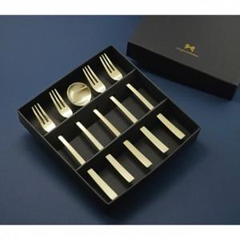

【상세/제작정보】

【인쇄/포장옵션】 | 레이저 / 쇼핑백

【공급단가】 | 수량 | 65~ | 195~ | 390~ | 585~ | 780~
*VAT별도 | 단가 | 10,380원 | 10,210원 | 9,960원 | 9,710원 | 9,550원

【상품 URL】 | https://dev.easy1.co.kr:443/src/goods_detail.php?gdno=27947

